INÍCIO

 | Bem-vindo à Planilha de Cálculo de lajes treliçadas do engenheiro Waltner Wagner.
 | Esse modelo de planilha permite dimensionar lajes treliçadas unidirecionais, bem como, apresenta um exemplo de detalhamento.

Navegue usando os botões do menu abaixo:

Dimensionamento LAJE TRELIÇADA
TABELAS
Ex. Detalhamento LAJE TRELIÇADA

TABELAS
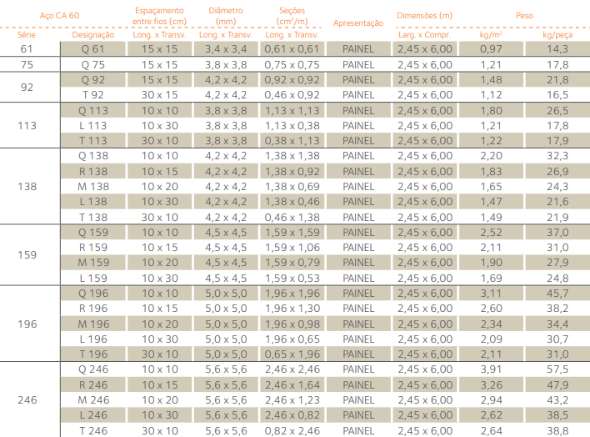
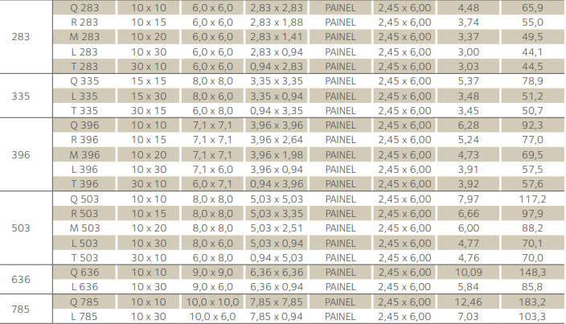
GERDAU |  | ARCELORMITTAL

 | TRELIÇAS |  | TRELIÇAS

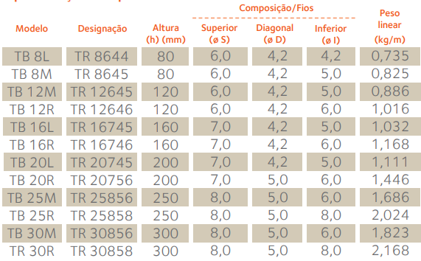

 | TELAS SOLDADAS
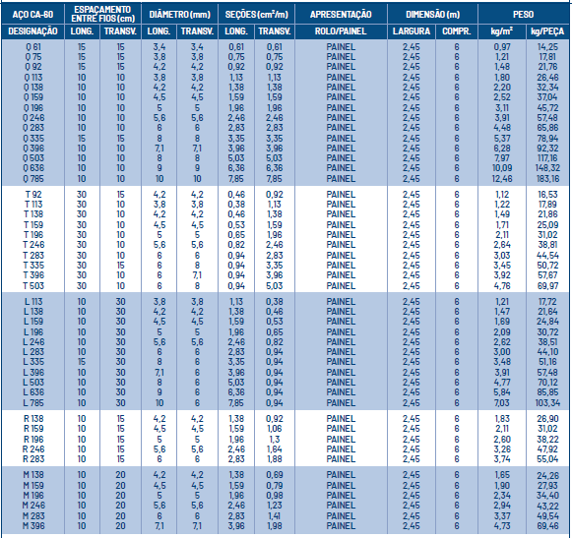

 |  |  | TELAS SOLDADAS

DET. LAJE TRELIÇADA
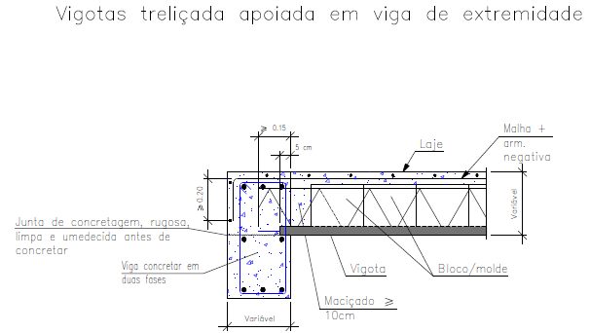
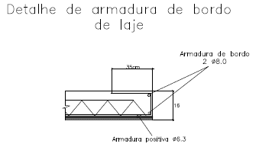
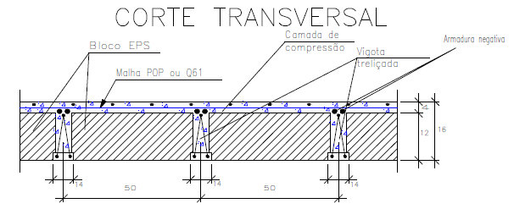
DETALHAMENTO LAJE L2 | DETALHE 1 | DETALHE 3 | DETALHE 5

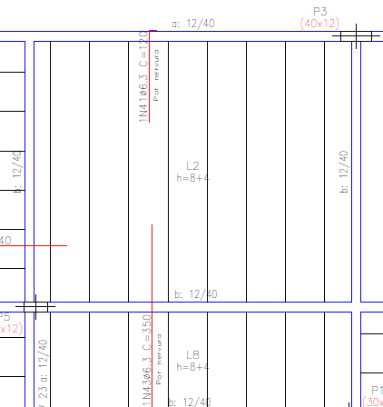
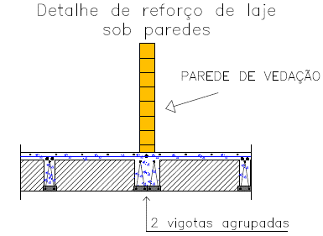
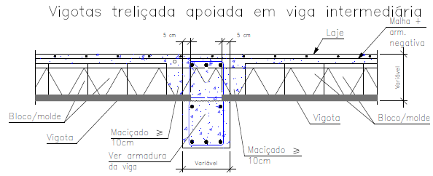
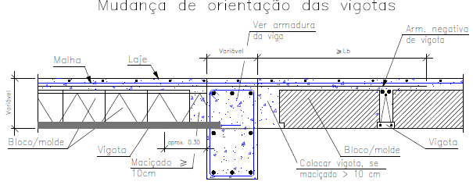

 | DETALHE 2 | DETALHE 4 | DETALHE 6

